Лист1
изменение ФВ.3 |  | 24,01 5 пользователей |  |  |  |  | 24,01 10 пользователей |  |  |  |  | 24,01 15 пользователей |  |  |  |  | 24,01 20 пользователей |  |  |  |  | 24,01 25 пользователей
Транзакция | Запросы в транзакции | CPU utilization | Memory utilization | time 90% | tume min | time max | CPU utilization | Memory utilization | time 90% | tume min | time max | CPU utilization | Memory utilization | time 90% | tume min | time max | CPU utilization | Memory utilization | time 90% | tume min | time max | CPU utilization2 | Memory utilization3 | time 90%4 | tume min5 | time max6
Общее Авторизация ФВ3 |  | min 0.8% | min 46% | 1.10 s | 1000 ms | 1.10 s | min 19,7% | min 52.2% | 1.10 s | 913 ms | 1.10 s | min 50,7% | min 54.7% | 1.08 s | 904 ms | 1.10 s | min 28,8% | min 56,9% | 1,1s | 898 ms | 1.29 s | min 29,7% | min 64,2% | 1.08 s | 898 ms | 1.29 s
Общее Transaction Открытие ФВ3(выбран БЕ,ЦФО,1 Номенклатуры, загрузка таблицы развернут только год.) |  | max 18.71% | max 51% | 3.09 s | 2.57 s | 3.09 s | max 41% | max 53.5% | 5.26 s | 2.47 s | 5.27 s | max 64,8% | max 60.5 % | 7,6 s | 2.47 s | 7.97 s | max 70,8% | max 62 % | 19.6 s | 2.47 s | 46.5 s | max 54% | max 67,35 % | 21.8 s | 1.26 s | 1.38 min
Transaction Открытие ФВ3(выбран БЕ,ЦФО,1 Номенклатуры, загрузка таблицы развернут только год.) | Открытие ФВ3 content_api/v1.0/dashboard/1b4e1c09-8258-48c4-b911-ad45874f5031 |  |  | 278 ms | 172 ms | 278 ms |  |  | 276 ms | 143 ms | 278 ms |  |  | 239 ms | 134 ms | 278 ms |  |  | 221 ms | 134 ms | 278 ms |  |  | 237 ms | 134 ms | 278 ms
Transaction Открытие ФВ3(выбран БЕ,ЦФО,1 Номенклатуры, загрузка таблицы развернут только год.) | Открытие ФВ3 content_api/v1.0/widgets |  |  | 25.2 ms | 19 ms | 25.2 ms |  |  | 30.0 ms | 18 ms | 30 ms |  |  | 45 ms | 18 ms | 30 ms |  |  | 29 ms | 18 ms | 30 ms |  |  | 29.5 ms | 18 ms | 35 ms
Transaction Открытие ФВ3(выбран БЕ,ЦФО,1 Номенклатуры, загрузка таблицы развернут только год.) | Открытие ФВ3 data_api/v1.0/olapdata model_info |  |  | 360 ms | 175 ms | 360 ms |  |  | 359 ms | 129 ms | 360 ms |  |  | 390 ms | 129 ms | 442 ms |  |  | 703 ms | 129 ms | 904 ms |  |  | 723 ms | 129 ms | 904 ms
Transaction Открытие ФВ3(выбран БЕ,ЦФО,1 Номенклатуры, загрузка таблицы развернут только год.) | Открытие ФВ3 access_api/sys-object/types |  |  | 27.6 ms | 21.4 ms | 27.6 ms |  |  | 29.8 ms | 20 ms | 29.8 ms |  |  | 30 ms | 20 ms | 31 ms |  |  | 37 ms | 20 ms | 87 ms |  |  | 35.2 ms | 20 ms | 87 ms
Transaction Открытие ФВ3(выбран БЕ,ЦФО,1 Номенклатуры, загрузка таблицы развернут только год.) | Открытие ФВ3 data_api/v1.0/olapdata dimension_data 1 |  |  | 109 ms | 45.4 ms | 109 ms |  |  | 135 ms | 33 ms | 135 ms |  |  | 144 ms | 33 ms | 145 ms |  |  | 451 ms | 33 ms | 660 ms |  |  | 453 ms | 33 ms | 844 ms
Transaction Открытие ФВ3(выбран БЕ,ЦФО,1 Номенклатуры, загрузка таблицы развернут только год.) | Открытие ФВ3 data_api/v1.0/olapdata dimension_data 2 |  |  | 46.2 ms | 29 ms | 46.2 ms |  |  | 123 ms | 29 ms | 124 ms |  |  | 126 ms | 29 ms | 127 ms |  |  | 150 ms | 29 ms | 341 ms |  |  | 178 ms | 29 ms | 503 ms
Transaction Открытие ФВ3(выбран БЕ,ЦФО,1 Номенклатуры, загрузка таблицы развернут только год.) | Открытие ФВ3 data_api/v1.0/olapdata data2 1 |  |  | 1.22 s | 1.13 s | 1.22 s |  |  | 2.62 s | 1.13 s | 2.63 s |  |  | 3.5 s | 1.13 s | 3.67 s |  |  | 13,4 s | 1.13 s | 27.3 s |  |  | 13.7 s | 52 ms | 32.7 s |  |  |  | 12.9 s
Transaction Открытие ФВ3(выбран БЕ,ЦФО,1 Номенклатуры, загрузка таблицы развернут только год.) | Открытие ФВ3 data_api/v1.0/olapdata data2 2 |  |  | 1.11 s | 971 ms | 1.11 s |  |  | 2.41 s | 962 ms | 2.42 s |  |  | 3.3 s | 962 ms | 3.49 s |  |  | 6,9 s | 962 ms | 23.1 s |  |  | 7.74 s | 66 ms | 49.0 s |  |  |  | 183 ms
Общее Transaction Выбор БЕ и ЦФО ФВ.3 |  |  |  | 2.14 s | 1.92 s | 2.14 s |  |  | 4.31 s | 1.89 s | 4.32 s |  |  | 5 s | 1.89 s | 5.19 s |  |  | 20,3 s | 1.89 s | 44.7 s |  |  | 28.9 s | 227 ms | 1.31 min |  |  |  | 30.7 s
Transaction Выбор БЕ и ЦФО ФВ.3 | Выбор БЕ и ЦФО ФВ.3 data_api/v1.0/olapdata dimension_data БЕ |  |  | 106 ms | 93 ms | 106 ms |  |  | 166 ms | 93 ms | 167 ms |  |  | 164 ms | 93 ms | 177 ms |  |  | 610 ms | 93 ms | 1.23 s |  |  | 792 ms | 73 ms | 1.98 s
Transaction Выбор БЕ и ЦФО ФВ.3 | Выбор БЕ и ЦФО ФВ.3 data_api/v1.0/olapdata data2 БЕ |  |  | 794 ms | 638 ms | 794 ms |  |  | 1.14 s | 620 ms | 1.14 s |  |  | 1.2 s | 620 ms | 1.26 s |  |  | 4,3 s | 620 ms | 8.23 s |  |  | 4.27 s | 58 ms | 10.1 s
Transaction Выбор БЕ и ЦФО ФВ.3 | Выбор БЕ и ЦФО ФВ.3 data_api/v1.0/olapdata data2 ЦФО |  |  | 1.14 s | 1.05 s | 1.14 s |  |  | 2.87 s | 1.05 s | 2.87 s |  |  | 3.54 s | 1.05 s | 3.62 s |  |  | 15 s | 1.05 s | 37.2 s |  |  | 22.7 s | 51 ms | 1.11 min
Transaction Выбор БЕ и ЦФО ФВ.3 | Выбор БЕ и ЦФО ФВ.3 data_api/v1.0/olapdata dimension_data ЦФО |  |  | 123 ms | 112 ms | 123 ms |  |  | 170 ms | 111 ms | 170 ms |  |  | 240 ms | 111 ms | 296 ms |  |  | 984 ms | 111 ms | 1.41 s |  |  | 1.31 s | 43 ms | 1.63 s
Выбор номенклатуры(100 шт) | Выбор номенклатуры ФВ3 data2 |  |  | 4.60 s | 3.93 s | 4.60 s |  |  | 6.38 s | 3.93 s | 6.39 s |  |  | 6.38 s | 3.93 s | 6.39 s |  |  | 22.6 s | 3.93 s | 32.3 s |  |  | 25.0 s | 56 ms | 40.7 s
Выбор номенклатуры(100 шт) | Выбор номенклатуры ФВ3 dimension_data |  |  | 813 ms | 35 ms | 813 ms |  |  | 1.01 s | 35 ms | 1.01 s |  |  | 6.8 s | 3.93 s | 6.87 s |  |  | 1.55 s | 35 ms | 1.84 s |  |  | 1.89 s | 35 ms | 2.41 s
Общее Transaction Разворот года и 4 кварталов с списком номенклатуры ФВ3 |  |  |  | 12.2 s | 10.5 s | 12.2 s |  |  | 16.7 s | 10.5 s | 16.7 s |  |  | 1 min | 35 ms | 1.01 s |  |  | 1 min | 10.5 s | 1.73 min |  |  | 1.23 min | 219 ms | 1.73 min
Transaction Разворот года и 4 кварталов с списком номенклатуры ФВ3 | data_api/v1.0/olapdata(15-2023year) |  |  | 2.58 s | 2.31 s | 2.58 s |  |  | 3.67 s | 2.31 s | 3.68 s |  |  | 5.1 s | 2.31 s | 5.20 s |  |  | 9.67 s | 2.31 s | 17.8 s |  |  | 9.78 s | 41 ms | 17.8 s
Transaction Разворот года и 4 кварталов с списком номенклатуры ФВ3 | data_api/v1.0/olapdata 32-4kv |  |  | 2.35 s | 1.97 s | 2.35 s |  |  | 4.11 s | 1.96 s | 4.12 s |  |  | 4.8 s | 1.96 s | 5.04 s |  |  | 9.34 s | 1.96 s | 30.9 s |  |  | 14.7 s | 48 ms | 1.10 min
Transaction Разворот года и 4 кварталов с списком номенклатуры ФВ3 | data_api/v1.0/olapdata 26-3kv |  |  | 2.36 s | 2.08 s | 2.36 s |  |  | 3.89 s | 2.08 s | 3.91 s |  |  | 4.8 s | 2.08 s | 5.01 s |  |  | 24.1 s | 2.08 s | 59.0 s |  |  | 25.1 s | 40 ms | 59.0 s
Transaction Разворот года и 4 кварталов с списком номенклатуры ФВ3 | data_api/v1.0/olapdata 22-2kv |  |  | 2.40 s | 1.97 s | 2.40 s |  |  | 2.95 s | 1.97 s | 2.96 s |  |  | 4.7 s | 1.97 s | 4.97 s |  |  | 7.43 s | 1.97 s | 16.2 s |  |  | 7.27 s | 40 ms | 16.2 s
Transaction Разворот года и 4 кварталов с списком номенклатуры ФВ3 | data_api/v1.0/olapdata 19-1kv |  |  | 2.51 s | 2.09 s | 2.51 s |  |  | 3.14 s | 2.09 s | 3.15 s |  |  | 4.6 s | 2.09 s | 4.80 s |  |  | 5.26 s | 2.09 s | 6.83 s |  |  | 7.78 s | 87.3 ms | 19.5 s
Общее Transaction "Сохранение данных" ФВ.3 |  |  |  | 20.4 s | 15.8 s | 21.2 s |  |  | 24.3 s | 17.7 s | 27.3 s |  |  | 30.7 s | 5.58 s | 35.1 s |  |  | 1.13 min | 623 ms | 1.71 min |  |  | 34.6 s | 687 ms | 42.8 s
Transaction "Сохранение данных" ФВ.3 | Transaction "Сохранение данных" ФВ.3 data_api/v1.0/olapdata/data/update |  |  | 465 ms | 350 ms | 576 ms |  |  | 432 ms | 327 ms | 656 ms |  |  | 529 ms | 319 ms | 819 ms |  |  | 907 ms | 303 ms | 2.06 s |  |  | 1.95 s | 285 ms | 2.90 s
Transaction "Сохранение данных" ФВ.3 | Transaction "Сохранение данных" ФВ.3 dimension_data |  |  | 4.94 s | 3.89 s | 5.43 s |  |  | 5.56 s | 3.93 s | 6.57 s |  |  | 6.9 s | 1.26 s | 8.42 s |  |  | 10.8 s | 263 ms | 25.6 s |  |  | 8.42 s | 76.2 ms | 13.6 s
Transaction "Сохранение данных" ФВ.3 | data_api/v1.0/olapdata(15-2023year) |  |  | 3.32 s | 2.20 s | 3.55 s |  |  | 4.29 s | 2.45 s | 5.08 s |  |  | 5.5 s | 517 ms | 6.82 s |  |  | 12.9 s | 183 ms | 30.7 s |  |  | 6.64 s | 35.9 ms | 13.5 s
Transaction "Сохранение данных" ФВ.3 | data_api/v1.0/olapdata 32-4kv Сохранение |  |  | 3.17 s | 2.06 s | 3.30 s |  |  | 4.25 s | 2.24 s | 5.05 s |  |  | 5.25 s | 544 ms | 6.36 s |  |  | 10.9 s | 78.1 ms | 36.3 s |  |  | 6.58 s | 34.3 ms | 12.6 s
Transaction "Сохранение данных" ФВ.3 | data_api/v1.0/olapdata 26-3kv Сохранение |  |  | 3.15 s | 2.16 s | 3.30 s |  |  | 4.11 s | 2.20 s | 4.72 s |  |  | 5.3 s | 450 ms | 7.03 s |  |  | 12.4 s | 81.5 ms | 38.1 s |  |  | 6.15 s | 35.0 ms | 12.4 s
Transaction "Сохранение данных" ФВ.3 | data_api/v1.0/olapdata 22-2kv Сохранение |  |  | 3.17 s | 2.26 s | 3.34 s |  |  | 4.16 s | 2.25 s | 4.70 s |  |  | 5.3 s | 538 ms | 6.53 s |  |  | 13.2 s | 38.3 ms | 29.6 s |  |  | 5.42 s | 34.4 ms | 12.2 s
Transaction "Сохранение данных" ФВ.3 | data_api/v1.0/olapdata 19-1kv Сохранение |  |  | 3.20 s | 2.10 s | 3.37 s |  |  | 4.04 s | 2.25 s | 4.55 s |  |  | 5.3 s | 603 ms | 7.04 s |  |  | 11.7 s | 36.9 ms | 36.0 s |  |  | 4.76 s | 35.6 ms | 9.90 s |  | Резкий рост по времени ответа наблюдается на 20 пользователях, растет CPU iowait time. После время ответа и нагрузка на сервер снижается, поскольку запросы начинают возвращаться с ошибкой Couldn't connect to server. Тработать на форме становится невозможно(не открывается таблица, не подтягиваются значения фильтров).

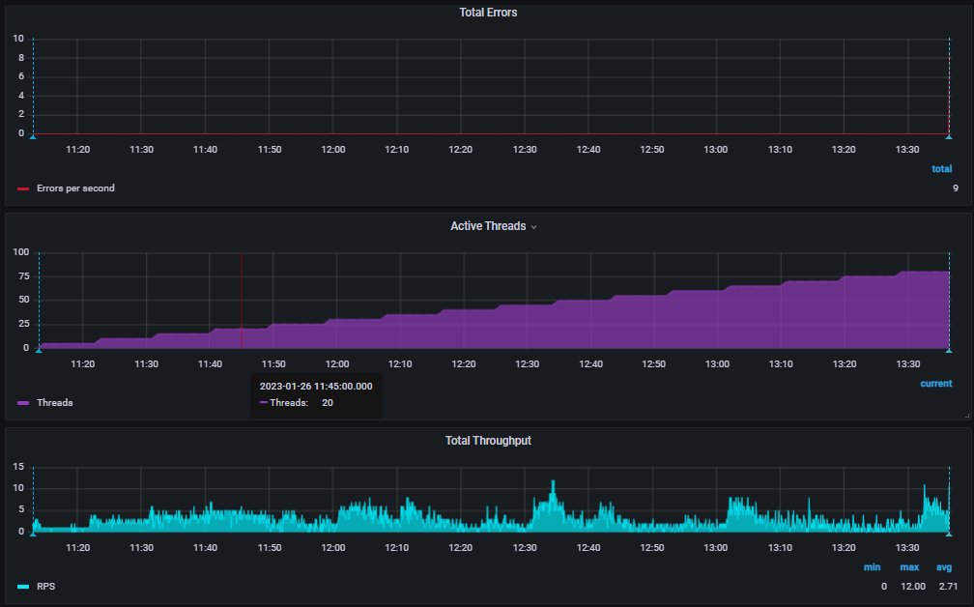
изменение ФВ.3 |  | 26.01 5 пользователей |  |  |  |  | 26.01 10 пользователей |  |  |  |  | 26.01 15 пользователей |  |  |  |  | 26.01 20 пользователей |  |  |  |  | 26.01 25 пользователей |  |  |  |  | 26.01 30 пользователей
Транзакция | Запросы в транзакции | CPU utilization | Memory utilization | time 90% | tume min | time max | CPU utilization | Memory utilization | time 90% | tume min | time max | CPU utilization | Memory utilization | time 90% | tume min | time max | CPU utilization | Memory utilization | time 90% | tume min | time max | CPU utilization | Memory utilization | time 90% | tume min | time max | CPU utilization | Memory utilization | time 90% | tume min | time max
Общее Авторизация ФВ3 |  | min 14,1% | min 13.4% | 1.09 s | 883 ms | 1.09 s | min 20% | min 19% | 1.08 s | 832 ms | 1.09 s | min 56,2% | min 24.4% | 1.30 s | 832 ms | 1.47 s | min 76,9% | min 33.8% | 1.36 s | 832 ms | 1.87 s | min 79% | min 33.7% | 1.68 s | 832 ms | 2.14 s | min 88% | min 34% | 1.52 s | 832 ms | 2.14 s
Общее Transaction Открытие ФВ3(выбран БЕ,ЦФО,1 Номенклатуры, загрузка таблицы развернут только год.) |  | max 20% | max 18.8% | 3.80 s | 3.56 s | 3.80 s | max 56,2% | max 22.6% | 6.85 s | 3.56 s | 6.87 s | max 79% | max 32% | 7.59 s | 3.56 s | 8.12 s | max 82,9% | max 37% | 9.62 s | 3.56 s | 11.3 s | max 87% | max 37% | 12.1 s | 3.56 s | 19.2 s | max 91% | max 41,4% | 35.0 s | 3.56 s | 53.1 s
Transaction Открытие ФВ3(выбран БЕ,ЦФО,1 Номенклатуры, загрузка таблицы развернут только год.) | Открытие ФВ3 content_api/v1.0/dashboard/1b4e1c09-8258-48c4-b911-ad45874f5031 |  |  | 251 ms | 176 ms | 251 ms |  |  | 250 ms | 141 ms | 251 ms |  |  | 313 ms | 141 ms | 364 ms |  |  | 264 ms | 141 ms | 364 ms |  |  | 241 ms | 141 ms | 364 ms |  |  | 254 ms | 140 ms | 1.01 s
Transaction Открытие ФВ3(выбран БЕ,ЦФО,1 Номенклатуры, загрузка таблицы развернут только год.) | Открытие ФВ3 content_api/v1.0/widgets |  |  | 39 ms | 31 ms | 39 ms |  |  | 40.9 ms | 23.8 ms | 41 ms |  |  | 130 ms | 21.5 ms | 203 ms |  |  | 61.2 ms | 21 ms | 203 ms |  |  | 42.2 ms | 21 ms | 203 ms |  |  | 45.6 ms | 19.4 ms | 231 ms
Transaction Открытие ФВ3(выбран БЕ,ЦФО,1 Номенклатуры, загрузка таблицы развернут только год.) | Открытие ФВ3 data_api/v1.0/olapdata model_info |  |  | 451 ms | 397 ms | 451 ms |  |  | 483 ms | 381 ms | 483 ms |  |  | 1.33 s | 381 ms | 1.52 s |  |  | 1.32 s | 381 ms | 2.42 s |  |  | 1.52 s | 381 ms | 3.76 s |  |  | 1.55 s | 381 ms | 3.76 s
Transaction Открытие ФВ3(выбран БЕ,ЦФО,1 Номенклатуры, загрузка таблицы развернут только год.) | Открытие ФВ3 access_api/sys-object/types |  |  | 36.8 ms | 28 ms | 36.8 ms |  |  | 47.0 ms | 22.4 ms | 47 ms |  |  | 46.6 ms | 22 ms | 47 ms |  |  | 46.1 ms | 22 ms | 47 ms |  |  | 46 ms | 22 ms | 65.6 ms |  |  | 46.1 ms | 22 ms | 78 ms
Transaction Открытие ФВ3(выбран БЕ,ЦФО,1 Номенклатуры, загрузка таблицы развернут только год.) | Открытие ФВ3 data_api/v1.0/olapdata dimension_data 1 |  |  | 178 ms | 152 ms | 178 ms |  |  | 194 ms | 148 ms | 194 ms |  |  | 225 ms | 146 ms | 238 ms |  |  | 253 ms | 146 ms | 274 ms |  |  | 298 ms | 146 ms | 407 ms |  |  | 423 ms | 146 ms | 502 ms
Transaction Открытие ФВ3(выбран БЕ,ЦФО,1 Номенклатуры, загрузка таблицы развернут только год.) | Открытие ФВ3 data_api/v1.0/olapdata dimension_data 2 |  |  | 155 ms | 135 ms | 155 ms |  |  | 160 ms | 132 ms | 160 ms |  |  | 218 ms | 130 ms | 233 ms |  |  | 277 ms | 130 ms | 378 ms |  |  | 298 ms | 130 ms | 450 ms |  |  | 387 ms | 130 ms | 508 ms
Transaction Открытие ФВ3(выбран БЕ,ЦФО,1 Номенклатуры, загрузка таблицы развернут только год.) | Открытие ФВ3 data_api/v1.0/olapdata data2 1 |  |  | 1.40 s | 1.26 s | 1.40 s |  |  | 3.06 s | 1.26 s | 3.08 s |  |  | 3.94 s | 1.26 s | 4.37 s |  |  | 4.28 s | 1.26 s | 5.20 s |  |  | 5.09 s | 1.26 s | 12.1 s |  |  | 14.8 s | 1.26 s | 29.0 s
Transaction Открытие ФВ3(выбран БЕ,ЦФО,1 Номенклатуры, загрузка таблицы развернут только год.) | Открытие ФВ3 data_api/v1.0/olapdata data2 2 |  |  | 1.38 s | 1.29 s | 1.38 s |  |  | 2.94 s | 1.24 s | 2.94 s |  |  | 3.21 s | 1.05 s | 3.29 s |  |  | 3.89 s | 1.05 s | 4.69 s |  |  | 5.25 s | 1.05 s | 8.33 s |  |  | 14.2 s | 1.05 s | 32.2 s
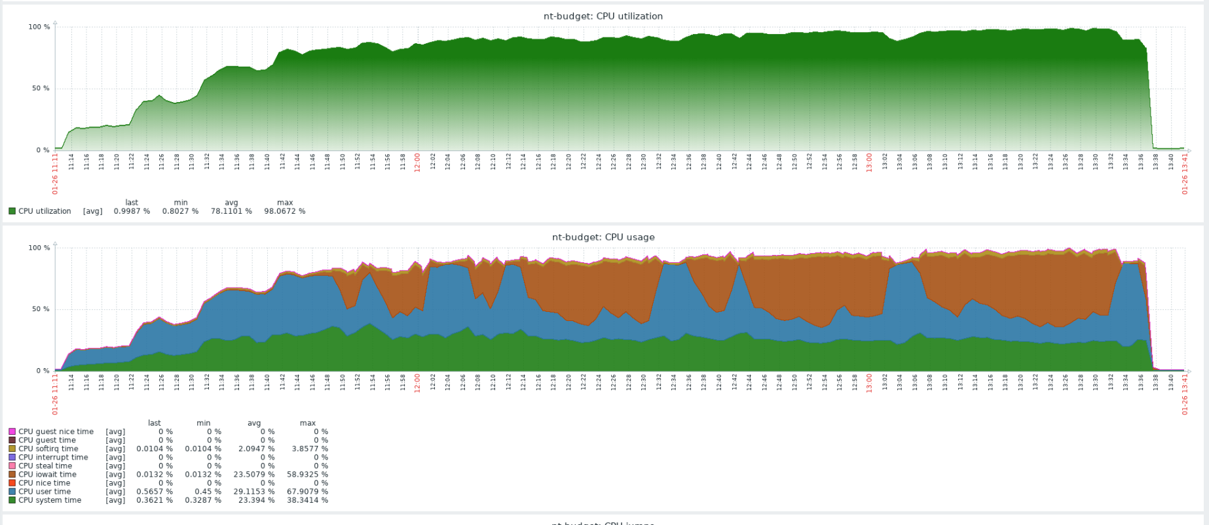
Общее Transaction Выбор БЕ и ЦФО ФВ.3 |  |  |  | 2.31 s | 2.10 s | 2.31 s |  |  | 4.36 s | 2.07 s | 4.36 s |  |  | 6.89 s | 2.07 s | 8.08 s |  |  | 8.30 s | 2.07 s | 11.5 s |  |  | 14.3 s | 2.07 s | 21.2 s |  |  | 29.2 s | 2.07 s | 38.6 s
Transaction Выбор БЕ и ЦФО ФВ.3 | Выбор БЕ и ЦФО ФВ.3 data_api/v1.0/olapdata dimension_data БЕ |  |  | 150 ms | 137 ms | 150 ms |  |  | 185 ms | 135 ms | 185 ms |  |  | 496 ms | 135 ms | 855 ms |  |  | 456 ms | 135 ms | 1.52 s |  |  | 367 ms | 135 ms | 1.52 s |  |  | 553 ms | 135 ms | 1.64 s
Transaction Выбор БЕ и ЦФО ФВ.3 | Выбор БЕ и ЦФО ФВ.3 data_api/v1.0/olapdata data2 БЕ |  |  | 759 ms | 674 ms | 759 ms |  |  | 1.40 s | 636 ms | 1.42 s |  |  | 1.48 s | 610 ms | 1.83 s |  |  | 1.22 s | 610 ms | 1.83 s |  |  | 2.15 s | 610 ms | 3.12 s |  |  | 4.27 s | 610 ms | 7.14 s
Transaction Выбор БЕ и ЦФО ФВ.3 | Выбор БЕ и ЦФО ФВ.3 data_api/v1.0/olapdata data2 ЦФО |  |  | 1.29 s | 1.10 s | 1.29 s |  |  | 3.23 s | 1.08 s | 3.23 s |  |  | 5.46 s | 1.08 s | 6.62 s |  |  | 6.82 s | 1.08 s | 9.20 s |  |  | 11.5 s | 1.08 s | 17.2 s |  |  | 23.5 s | 1.08 s | 32.6 s
Transaction Выбор БЕ и ЦФО ФВ.3 | Выбор БЕ и ЦФО ФВ.3 data_api/v1.0/olapdata dimension_data ЦФО |  |  | 157 ms | 147 ms | 157 ms |  |  | 231 ms | 145 ms | 231 ms |  |  | 310 ms | 145 ms | 436 ms |  |  | 380 ms | 145 ms | 1.25 s |  |  | 729 ms | 145 ms | 1.25 s |  |  | 1.12 s | 145 ms | 1.65 s
Выбор номенклатуры(100 шт) | Выбор номенклатуры ФВ3 data2 |  |  | 4.42 s | 4.03 s | 4.42 s |  |  | 6.38 s | 3.94 s | 6.39 s |  |  | 7.63 s | 3.94 s | 8.25 s |  |  | 9.95 s | 3.94 s | 10.8 s |  |  | 11.7 s | 3.94 s | 16.6 s |  |  | 18.3 s | 3.94 s | 35.5 s
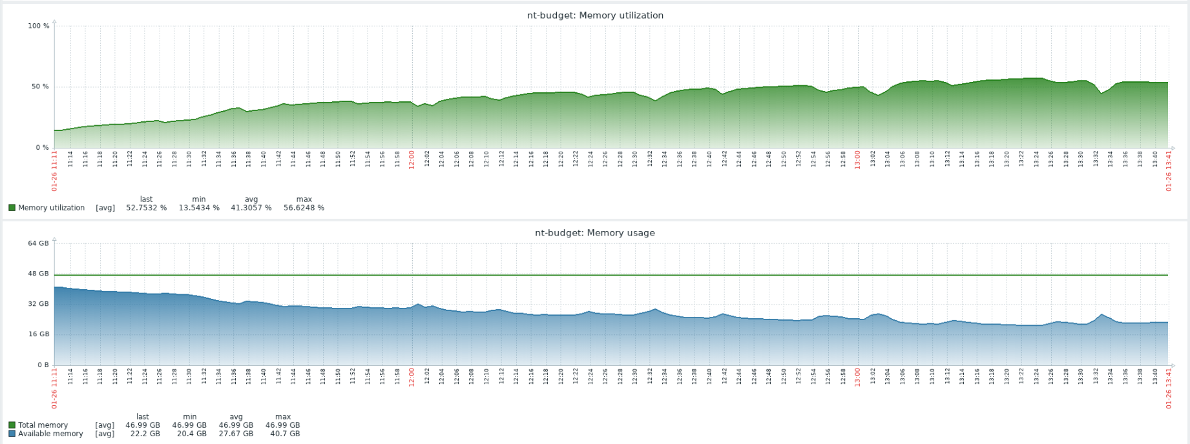
Выбор номенклатуры(100 шт) | Выбор номенклатуры ФВ3 dimension_data |  |  | 959 ms | 839 ms | 959 ms |  |  | 1.04 s | 828 ms | 1.04 s |  |  | 1.38 s | 828 ms | 1.66 s |  |  | 1.67 s | 828 ms | 2.05 s |  |  | 1.87 s | 828 ms | 2.12 s |  |  | 2.11 s | 828 ms | 2.99 s
Общее Transaction Разворот года и 4 кварталов с списком номенклатуры ФВ3 |  |  |  | 12.5 s | 11.5 s | 12.5 s |  |  | 19.5 s | 11.4 s | 19.5 s |  |  | 28.4 s | 11.4 s | 29.4 s |  |  | 32.8 s | 11.4 s | 34.6 s |  |  | 1.04 min | 11.4 s | 1.37 min |  |  | 1.51 min | 11.4 s | 1.59 min
Transaction Разворот года и 4 кварталов с списком номенклатуры ФВ3 | data_api/v1.0/olapdata(15-2023year) |  |  | 2.84 s | 2.51 s | 2.84 s |  |  | 4.67 s | 2.44 s | 4.67 s |  |  | 6.18 s | 2.44 s | 7.61 s |  |  | 7.26 s | 2.44 s | 11.4 s |  |  | 15.4 s | 2.44 s | 27.3 s |  |  | 29.4 s | 2.44 s | 39.9 s
Transaction Разворот года и 4 кварталов с списком номенклатуры ФВ3 | data_api/v1.0/olapdata 32-4kv |  |  | 2.34 s | 2.13 s | 2.34 s |  |  | 4.55 s | 2.13 s | 4.55 s |  |  | 5.30 s | 2.13 s | 5.83 s |  |  | 6.79 s | 2.13 s | 8.28 s |  |  | 14.9 s | 2.13 s | 27.8 s |  |  | 20.3 s | 2.13 s | 31.8 s
Transaction Разворот года и 4 кварталов с списком номенклатуры ФВ3 | data_api/v1.0/olapdata 26-3kv |  |  | 2.62 s | 2.28 s | 2.62 s |  |  | 4.53 s | 2.21 s | 4.54 s |  |  | 5.62 s | 2.21 s | 6.08 s |  |  | 7.20 s | 2.21 s | 9.38 s |  |  | 11.2 s | 2.21 s | 17.7 s |  |  | 20.5 s | 2.21 s | 26.0 s
Transaction Разворот года и 4 кварталов с списком номенклатуры ФВ3 | data_api/v1.0/olapdata 22-2kv |  |  | 2.48 s | 2.24 s | 2.48 s |  |  | 3.31 s | 2.18 s | 3.34 s |  |  | 8.65 s | 2.18 s | 11.2 s |  |  | 6.99 s | 2.18 s | 12.8 s |  |  | 12.7 s | 2.18 s | 15.6 s |  |  | 16.6 s | 2.18 s | 32.7 s
Transaction Разворот года и 4 кварталов с списком номенклатуры ФВ3 | data_api/v1.0/olapdata 19-1kv |  |  | 2.42 s | 2.24 s | 2.42 s |  |  | 4.58 s | 2.19 s | 4.58 s |  |  | 5.61 s | 2.19 s | 5.88 s |  |  | 6.44 s | 2.19 s | 7.31 s |  |  | 7.78 s | 2.19 s | 9.29 s |  |  | 9.04 s | 2.19 s | 10.7 s
Общее Transaction "Сохранение данных" ФВ.3 |  |  |  | 20.9 s | 16.4 s | 22.4 s |  |  | 26.5 s | 18.2 s | 30.5 s |  |  | 36.7 s | 23.4 s | 41.5 s |  |  | 40.4 s | 26.3 s | 46.0 s |  |  | 1.43 min | 37.3 s | 2.07 min |  |  | 1.59 min | 38.9 s | 2.21 min
Transaction "Сохранение данных" ФВ.3 | Transaction "Сохранение данных" ФВ.3 data_api/v1.0/olapdata/data/update |  |  | 438 ms | 340 ms | 509 ms |  |  | 432 ms | 326 ms | 660 ms |  |  | 520 ms | 342 ms | 883 ms |  |  | 632 ms | 398 ms | 751 ms |  |  | 751 ms | 395 ms | 961 ms |  |  | 902 ms | 418 ms | 1.24 s
Transaction "Сохранение данных" ФВ.3 | Transaction "Сохранение данных" ФВ.3 dimension_data |  |  | 4.80 s | 3.85 s | 5.31 s |  |  | 5.75 s | 3.89 s | 7.52 s |  |  | 7.92 s | 4.28 s | 12.6 s |  |  | 9.07 s | 4.99 s | 12.1 s |  |  | 14.2 s | 4.96 s | 30.9 s |  |  | 18.8 s | 5.37 s | 36.3 s
Transaction "Сохранение данных" ФВ.3 | data_api/v1.0/olapdata(15-2023year) |  |  | 3.44 s | 2.36 s | 3.63 s |  |  | 4.65 s | 2.48 s | 5.61 s |  |  | 6.49 s | 3.01 s | 10.4 s |  |  | 7.42 s | 3.36 s | 9.70 s |  |  | 16.5 s | 3.89 s | 32.2 s |  |  | 17.4 s | 4.27 s | 27.4 s
Transaction "Сохранение данных" ФВ.3 | data_api/v1.0/olapdata 32-4kv Сохранение |  |  | 3.36 s | 2.14 s | 3.56 s |  |  | 4.59 s | 2.34 s | 5.19 s |  |  | 6.00 s | 2.98 s | 11.0 s |  |  | 7.13 s | 3.31 s | 9.86 s |  |  | 15.6 s | 4.06 s | 30.3 s |  |  | 18.4 s | 4.26 s | 31.0 s
Transaction "Сохранение данных" ФВ.3 | data_api/v1.0/olapdata 26-3kv Сохранение |  |  | 3.30 s | 2.15 s | 3.55 s |  |  | 4.61 s | 2.27 s | 5.51 s |  |  | 6.15 s | 2.94 s | 9.69 s |  |  | 7.05 s | 3.16 s | 9.24 s |  |  | 19.7 s | 3.75 s | 34.5 s |  |  | 19.1 s | 4.23 s | 29.4 s
Transaction "Сохранение данных" ФВ.3 | data_api/v1.0/olapdata 22-2kv Сохранение |  |  | 3.31 s | 2.12 s | 3.55 s |  |  | 4.56 s | 2.21 s | 5.50 s |  |  | 6.29 s | 2.93 s | 10.3 s |  |  | 6.88 s | 3.37 s | 9.03 s |  |  | 17.0 s | 3.60 s | 38.7 s |  |  | 19.8 s | 4.13 s | 32.7 s
Transaction "Сохранение данных" ФВ.3 | data_api/v1.0/olapdata 19-1kv Сохранение |  |  | 3.33 s | 2.14 s | 3.53 s |  |  | 4.60 s | 2.30 s | 5.59 s |  |  | 6.19 s | 2.90 s | 11.0 s |  |  | 7.21 s | 3.32 s | 9.54 s |  |  | 18.2 s | 3.77 s | 35.5 s |  |  | 20.8 s | 3.82 s | 32.7 s

